listing
1) ENGLISH ITEM NAME (ex : OOOO machine) | 2)中文名称 | 3) MANUFACTUROR (ex : OOO company) | 4) MODEL NO (ex : abc-123) | 5)Serial number | 6)CN hs code | 7)VN hs code | 8)Material | 9) VOLTAGE (ex : 220V) | 10) CAPACITY (ex :1200KW) | 11) Manufacture date (yyyy-mm-dd) | 12) ORIGIN | 13) NEW or USED | 14) PICTURE (BEFORE PACKING) | 15) PICTURE (NAME PLATE or label) | 16)Quantity | 17)cost(RMB 13%VAT) | 18)cost(USD) | 19)Total cost(USD) | 20)CARTON NO. | 21)CTN QTY | 22)G.W(KGS) | 23)N.W(KGS) | 24)Package Size(CM) | 25)Part size(CM) | 26)应用范围 | 27)是否带电源
solenoid valve | M10/20真空电磁阀 | SMC CORPORATION | / | ZB0531-K15L-P1-C4K-X164 |  |  | 塑料/铝/铁/电子元件 | 24V | 5W | 2024.2.5 | JAPAN | 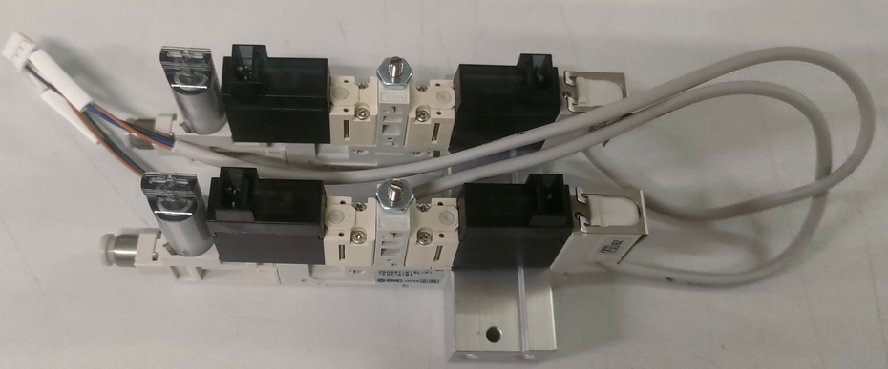 NEW |  | 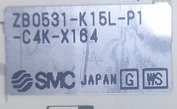 | 2 | 2600*2 |  |  | E3 | 1 | 0.6 | 0.1 | 22*22*20CM | 12*1*5 CM | SMT machine | NO

